LAMPIRAN
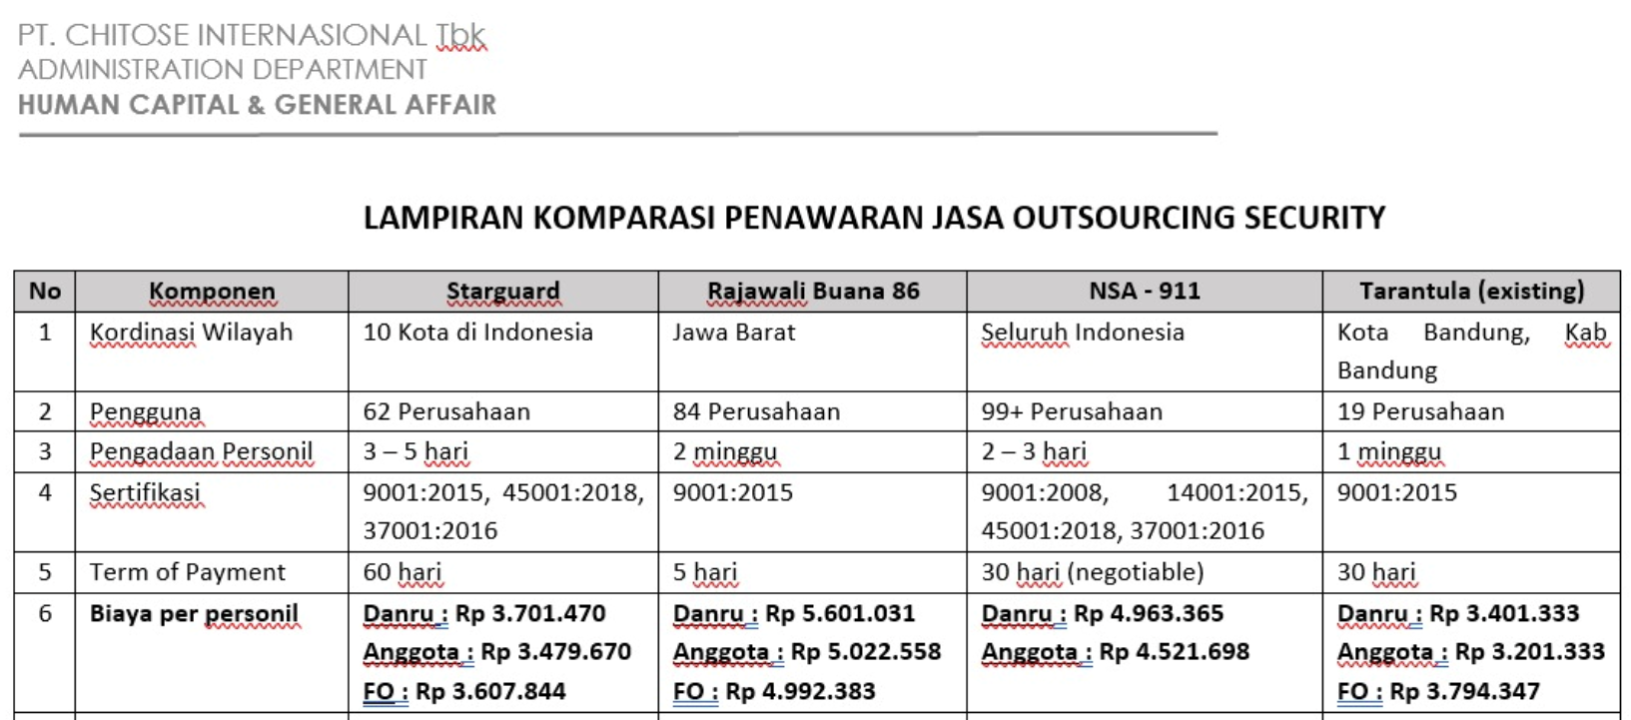
PENAWARAN JASA

